GUI F5.3
Backlog ID | Backlog Item | User Story Description | Acceptance Criteria
PB_21 | Xem thời khóa biểu của giảng viên | Là BCN Khoa, tôi muốn xem thời khóa biểu của khoa để phân công giảng viên trong giao diện này | AC01 | BCN khoa có thể xem toàn bộ thời khóa biểu của khoa dựa trên tuần. | 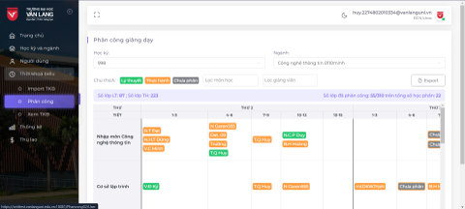
 |  |  | AC02 | Hệ thống sẽ tự động chọn học kỳ mới nhất và chuyên ngành "Công nghệ thông tin" khi người dùng vào giao diện.
 |  |  | AC03 | Hội đồng khoa có thể thay đổi học kỳ và chuyên ngành, thời khóa biểu sẽ hiển thị đúng như người dùng đã thay đổi.
 |  |  | AC04 | Cột đầu tiên - tên chủ đề, phải cố định khi cuộn ngang.
 |  |  | AC05 | Header phải cố định để người phân công phân công giảng viên dễ dàng hơn.
 |  |  | AC06 | Khi di chuột vào một lớp, hệ thống sẽ hiển thị thông tin bổ sung về lớp bên trong chú giải công cụ
 |  |  | AC7 | Lớp lý thuyết và lớp thực hành sẽ có màu khác nhau.
 |  |  | AC08 | Hệ thống sẽ hiển thị chữ viết tắt của tên giảng viên thay vì hiển thị họ và tên.
 |  |  | AC09 | Người dùng có thể lọc chủ đề và giảng viên khi xem thời khóa biểu.
 |  |  | AC10 | Hệ thống sẽ hiển thị thông báo nếu kỳ và chuyên ngành đó chưa có dữ liệu.
 |  |  | AC11 | Hệ thống sẽ hiển thị chú giải để chỉ lớp học lý thuyết, lớp thực hành hoặc lớp
 |  |  |  | chưa được phân công.
 |  |  | AC12 | Hệ thống sẽ hiển thị ai đã phân công lớp đó khi di chuột vào các lớp.
 |  |  | AC13 | Nên có vạch đậm giữa các ngày trong tuần để dễ xem hơn.
 |  |  | AC14 | Hệ thống sẽ hiển thị tổng số lớp đã phân công và tổng số môn học.
 |  |  | AC15 | Hệ thống sẽ hiển thị các lớp chưa phân công bằng màu xám, nhưng vẫn thể hiện
 |  |  |  | màu của lớp đó là các lớp lý thuyết hoặc các lớp thực hành theo màu viền.
 |  |  | AC16 | Chuyên ngành nên có tùy chọn "tất cả" để người dùng xem thời khóa biểu tất
 |  |  |  | cả các chuyên ngành trong học kỳ đó.
 |  |  | AC17 | Hệ thống sẽ hiển thị số lớp lý thuyết và số lớp thực hành theo bộ lọc của người dùng
 |  |  | AC18 | Hệ thống sẽ hiển thị thông báo lỗi khi người dùng lọc giảng viên chưa được phân
 |  |  |  | công trên thời khóa biểu
 |  |  | AC19 | Kiểm tra tài liệu đã qua
 |  |  |  | + Kiểm tra chức năng: Đạt
 |  |  |  | + Kiểm tra tích hợp: Đạt

